Sheet1
鄂尔多斯植物园花雕景观明细
序号 | 造景 | 位置 | 数量 | 参数 | 报价 | 备注
1 | 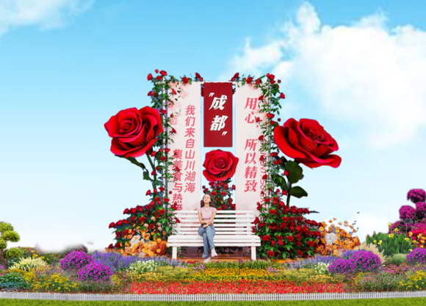 | 三叉路口 | 1组 | 高4米 | 25000 | 材质：椅子为防腐木，喷白漆，布艺仿真花，立体部分：底座6*6方钢焊接，内部4*4方管支撑，立面由厚度2.0 PVC板UV高清打印。
2 | 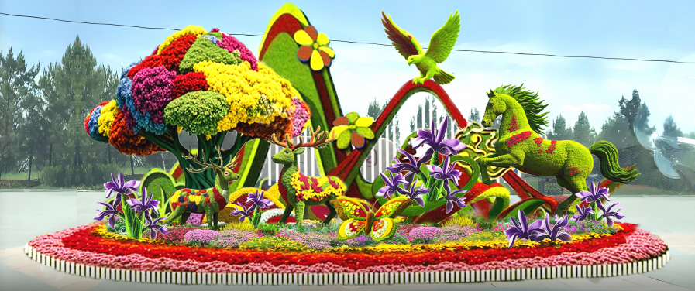 | 门口 | 1组 | 高6米，长16米 | 90000 | 材质：底座由6*6、8*8方钢焊接，内部骨架由4*4，6*6方管支撑，外轮廓由6.5毫米圆钢塑形，外表由多色防紫外线松叶草搭配。
3 | 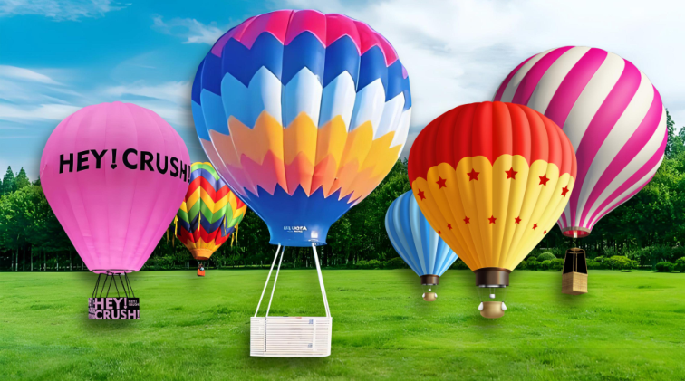 | 花海区域 | 4个 | 高≥4米 | 50000 | 材质：底座由8*8方钢焊接，内部骨架由4*4，6*6方管支撑，外轮廓由6.5毫米圆钢塑形，外表由多色防紫外线松叶草搭配。
4 | 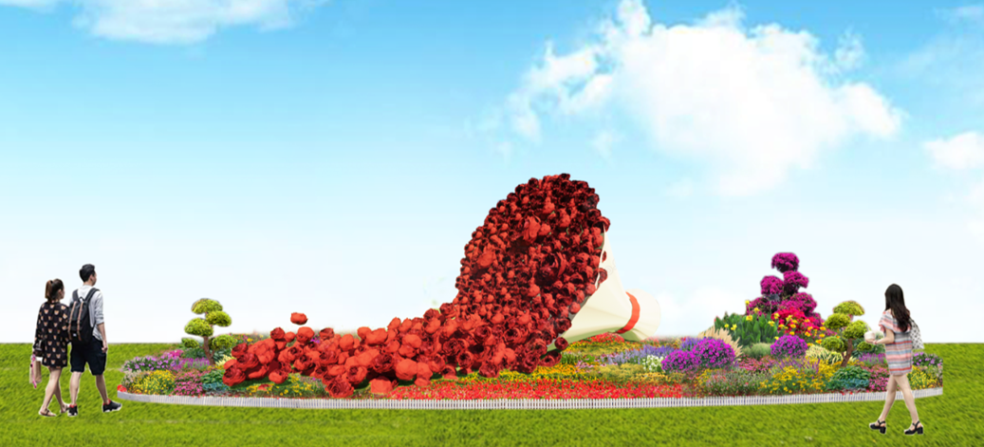 | 花海区域 | 1组 | 高2.6米，长4米 | 15000 | 材质：底座由4*64钢焊接，内部骨架由4*4，方管支撑，外轮廓由6.5毫米圆钢塑形，外表由红色布艺仿真花装饰。
5 | 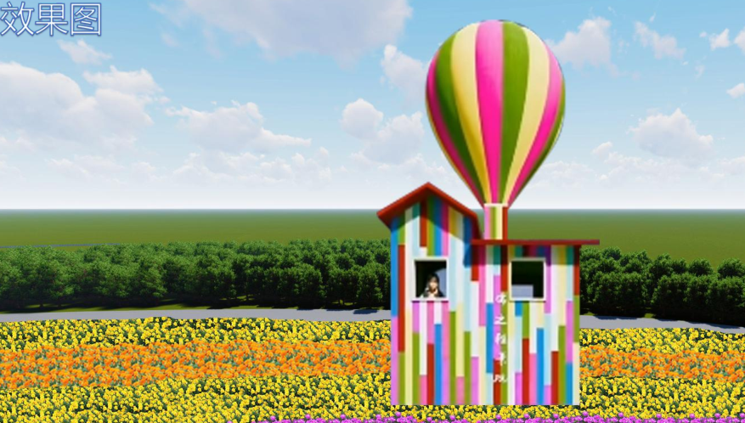 | 花海区域 | 2个 | 高4.5米 | 36000 | 材质：底座由6*6方钢焊接，内部骨架由4*4，6*6方管支撑，外轮廓由6.5毫米圆钢塑形，外表由多色防紫外线松叶草搭配和厚度0.5厘米多色木板装饰。
6 | 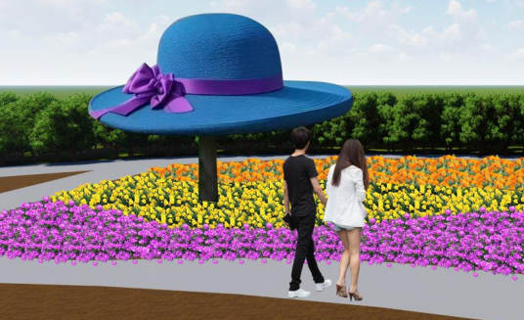 | 花海区域 | 3个 | 直径3米（2个） | 24000 | 材质：底座由8*8方钢焊接，内部骨架由4*4，6*6方管支撑，外轮廓由6.5毫米圆钢塑形，外表由多色防紫外线松叶草搭配。
7 | 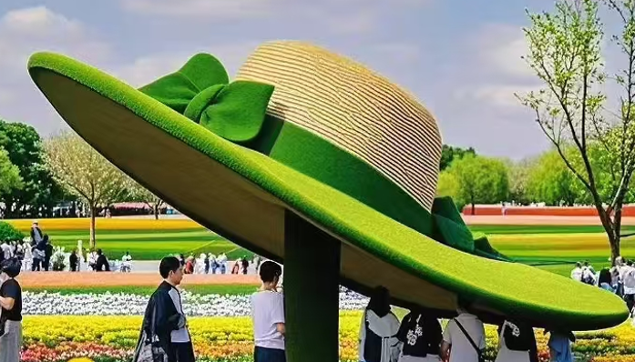 | 花海区域 |  | 直径4米（1个） | 15000 | 材质：底座由8*8方钢焊接，内部骨架由4*4，6*6方管支撑，外轮廓由6.5毫米圆钢塑形，外表由多色防紫外线松叶草搭配。
8 | 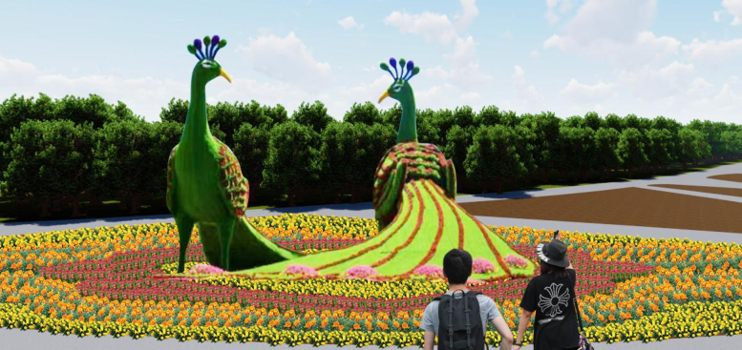 | 花海区域 | 1组 | 高6米，长10米 | 75000 | 材质：底座由6*6方钢焊接，内部骨架由4*4，6*6方管支撑，外轮廓由6.5毫米圆钢塑形，外表由多色防紫外线松叶草搭配。
9 | 合计 |  |  |  | 330000
10 | 以上价格包含制作费、运输费、吊车费、安装费、增值税专用发票。

